상품제안서
컵 11oz | 상품코드: F30656

 |  |  |  |  |  |  | 02-412-0044 | www.easy1.co.kr
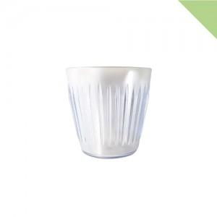

【상세/제작정보】 | *1박스당 * 배송비 6,000원(부가세별도)

【인쇄/포장옵션】 | 인쇄불가 / 포장불가능

【공급단가】 | 수량 | 100~ | 300~ | 500~ | 1,000~ | 3,000~
*VAT별도 | 단가 | 1,330원 | 1,280원 | 1,230원 | 1,180원 | 1,140원

【상품 URL】 | https://easy1.co.kr:443/src/goods_detail.php?gdno=30656

